상품제안서
슬림단면거울 | 상품코드: F19312

 |  |  |  |  |  |  | 02-412-0044 | www.easy1.co.kr
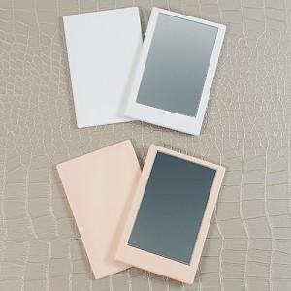

【상세/제작정보】

【인쇄/포장옵션】 | 실크, 풀칼라 / 개별종이케이스

【공급단가】 | 수량 | 100~ | 300~ | 500~ | 1,000~ | 3,000~
*VAT별도 | 화이트 | 1,500원 | 1,450원 | 1,400원 | 1,350원 | 1,300원
 | 피치 | 1,500원 | 1,450원 | 1,400원 | 1,350원 | 1,300원

【상품 URL】 | https://dev.easy1.co.kr:443/src/goods_detail.php?gdno=19312

